Sheet1
 | Ảnh | Hãng | Tên | Giá | giá gốc | phần trăm giảm
1 | 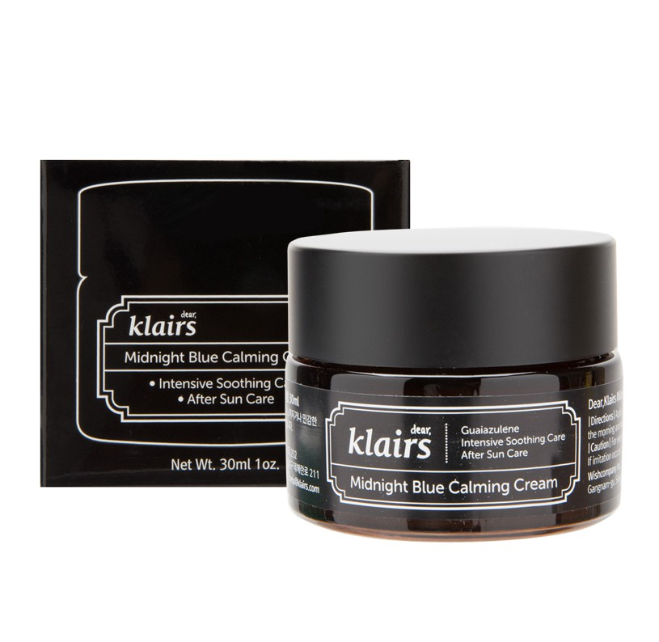 | Klairs | Kem Dưỡng Klairs Midnight Blue Calming Cream | 465.000 đ | 500.000đ | 7%
2 |  | Klairs | Serum Klairs Rich Moist Soothing 80ml | 440.000 đ | 500.000đ | 12%
3 |  | Klairs | Klairs Supple Preparation Unscented Toner | 288.000₫ | 409.000₫ | 30%
4 |  | Klairs | Klairs Freshly Jucied Vitamin Drop Serum | 318.000₫ | 455.000₫ | 30%
5 |  | Klairs | Klairs Gentle Black Sugar Facial Polish | 330.000₫ | 440.000₫ | 25%
6 |  | Klairs | Klairs Rich Moist Foaming Cleanser | 371.000₫ | 495.000₫ | 25%

